Лист1
ЛИЦЕНЗИАР
ООО «СмартМьютекс»
Республика Беларусь
220015, г.Минск, ул.Пономаренко, д.35А, пом.415
р/с BY68 REDJ 3012 1008 5420 1000 0933
в ЗАО «РРБ-банк» РБ
г.Минск, ул.Краснозвездная, 18, БИК REDJBY22
УНП 192206754
т. +375 29 692-11-33
e-mail:info@mutex.by

Счет № б/н от 11.05.2022 г.
№ п/п | Наименование товара (работы, услуги) | Стоимость, руб. коп.
1 | Лицензия на программное обеспечение «Компьютерная программа для автоматизации деятельности станций технического обслуживания «КОЛА». Без НДС. | 300.00
 | ИТОГО | 300.00
Всего: 300.00 руб. (триста рублей 00 копеек). Без НДС.

Оплата данного счета означает безусловное присоединение к публичной оферте, расположенной по адресу https://mutex.by/kola-oferta в сети Интернет, и заключение Лицензионного договора (раздел II оферты).
Период предоставления Лицензии - 1 (один) год, согласно п.1.4. Лицензионного договора (Раздел II указанной публичной оферты).

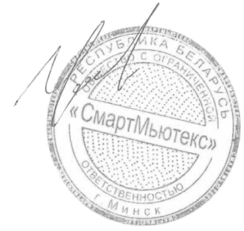
Директор
 | Целобёнок О.Н.

